基礎設計
クエスト基礎設計フォーマット

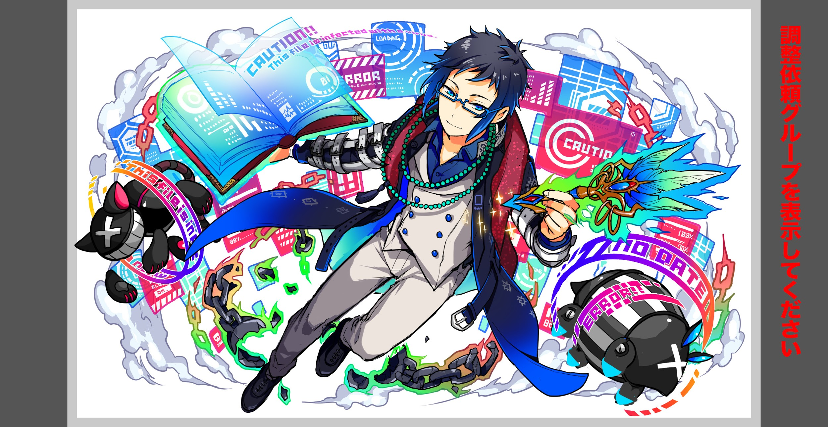
 | 認識合わせ

 |  | クエストの位置づけ |  | ウィザード
 |  | クエストの存在意義 |  | 上級者の遊び場。★６まで育つユニットが手に入る。超上級者はここを周回してバグマのユニットを作る。
 |  | つまり |  | ある程度の難易度を持ちながら、周回のしやすさとのバランスを取りましょう

 | 基本情報

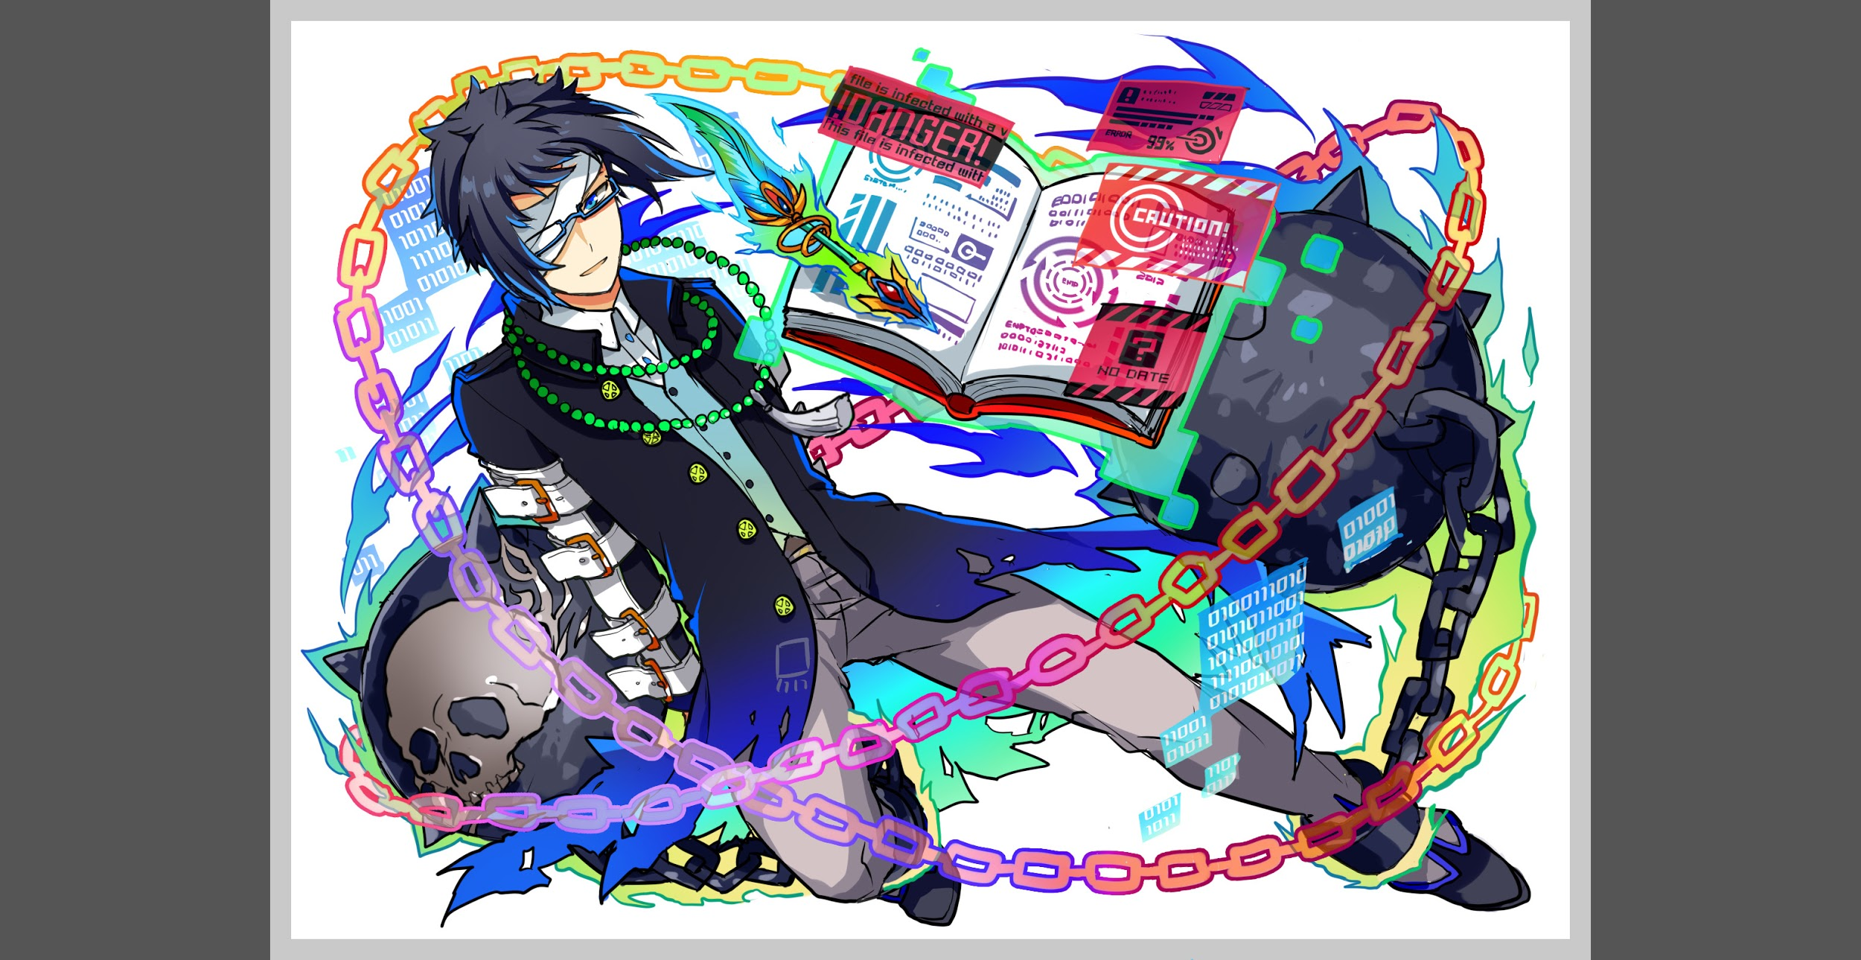
 |  | クエスト名 |  | ブラフマー
 |  | 難易度 |  | 超絶級/ウィザード級
 |  | ボスキャラクター名称 |  | ブラフマー
 |  | ボスキャラクター情報 |  | 青/ゴッド・Unknown/テクニカル

 |  | ステージギミック
 |  | ステージ制限※超級は必須 |  | なし
 |  | エネミーギミックA |  | プロテクトパネル
 |  | エネミーギミックB
 |  | キラー
 |  | 対応できるユニット数 |  | ※背景は過去のインドシリーズウィザードと同じ画像を使う
 |  | フロア構成要望 |  | 3~5
 |  | 実現したいユーザー体験 |  | ◆要件 お邪魔パネルはあまり使用したくはない いままでのクエストよりもプロテクトブレイクが活躍するクエストにしたい 出現率操作やパネル吸収のみで対策されないように全てのパネルをフォーカスしてプロテクトをかける（セトのように黄色はプロテクトから外すようなことはしない） プロテクトされているパネルを放置すると不利になるようなギミック（吸収攻撃等)を入れてプロテクト処理を優先させるクエスト インドラとシヴァには特別セリフがほしいです | 
 |  | ステージギミック早見表 (2016/7/4更新) ※パーティの組み方に影響を与える戦略要素 |  | ウィルス / スリープ / スキルバインド / カウンター / 全体攻撃 / 連続攻撃 / パネル変換禁止 / 爆風軽減 / 時限式ダメージパネル / お邪魔パネル / パネルプロテクト / 暗闇 / {赤・青・黄・緑・ハート}無効 / {赤・青・黄・緑・ハート}ドロップDOWN / タップ数変更 / チェーン数変更 / {ヒューマン / アニマル / マシン / ドラゴン / ゴッド / unknown}キラー / {ヒューマン / アニマル / マシン / ドラゴン / ゴッド / unknown}限定 /

 |  | クリア報酬

 |  | 補足

 | 活躍させたいユニット
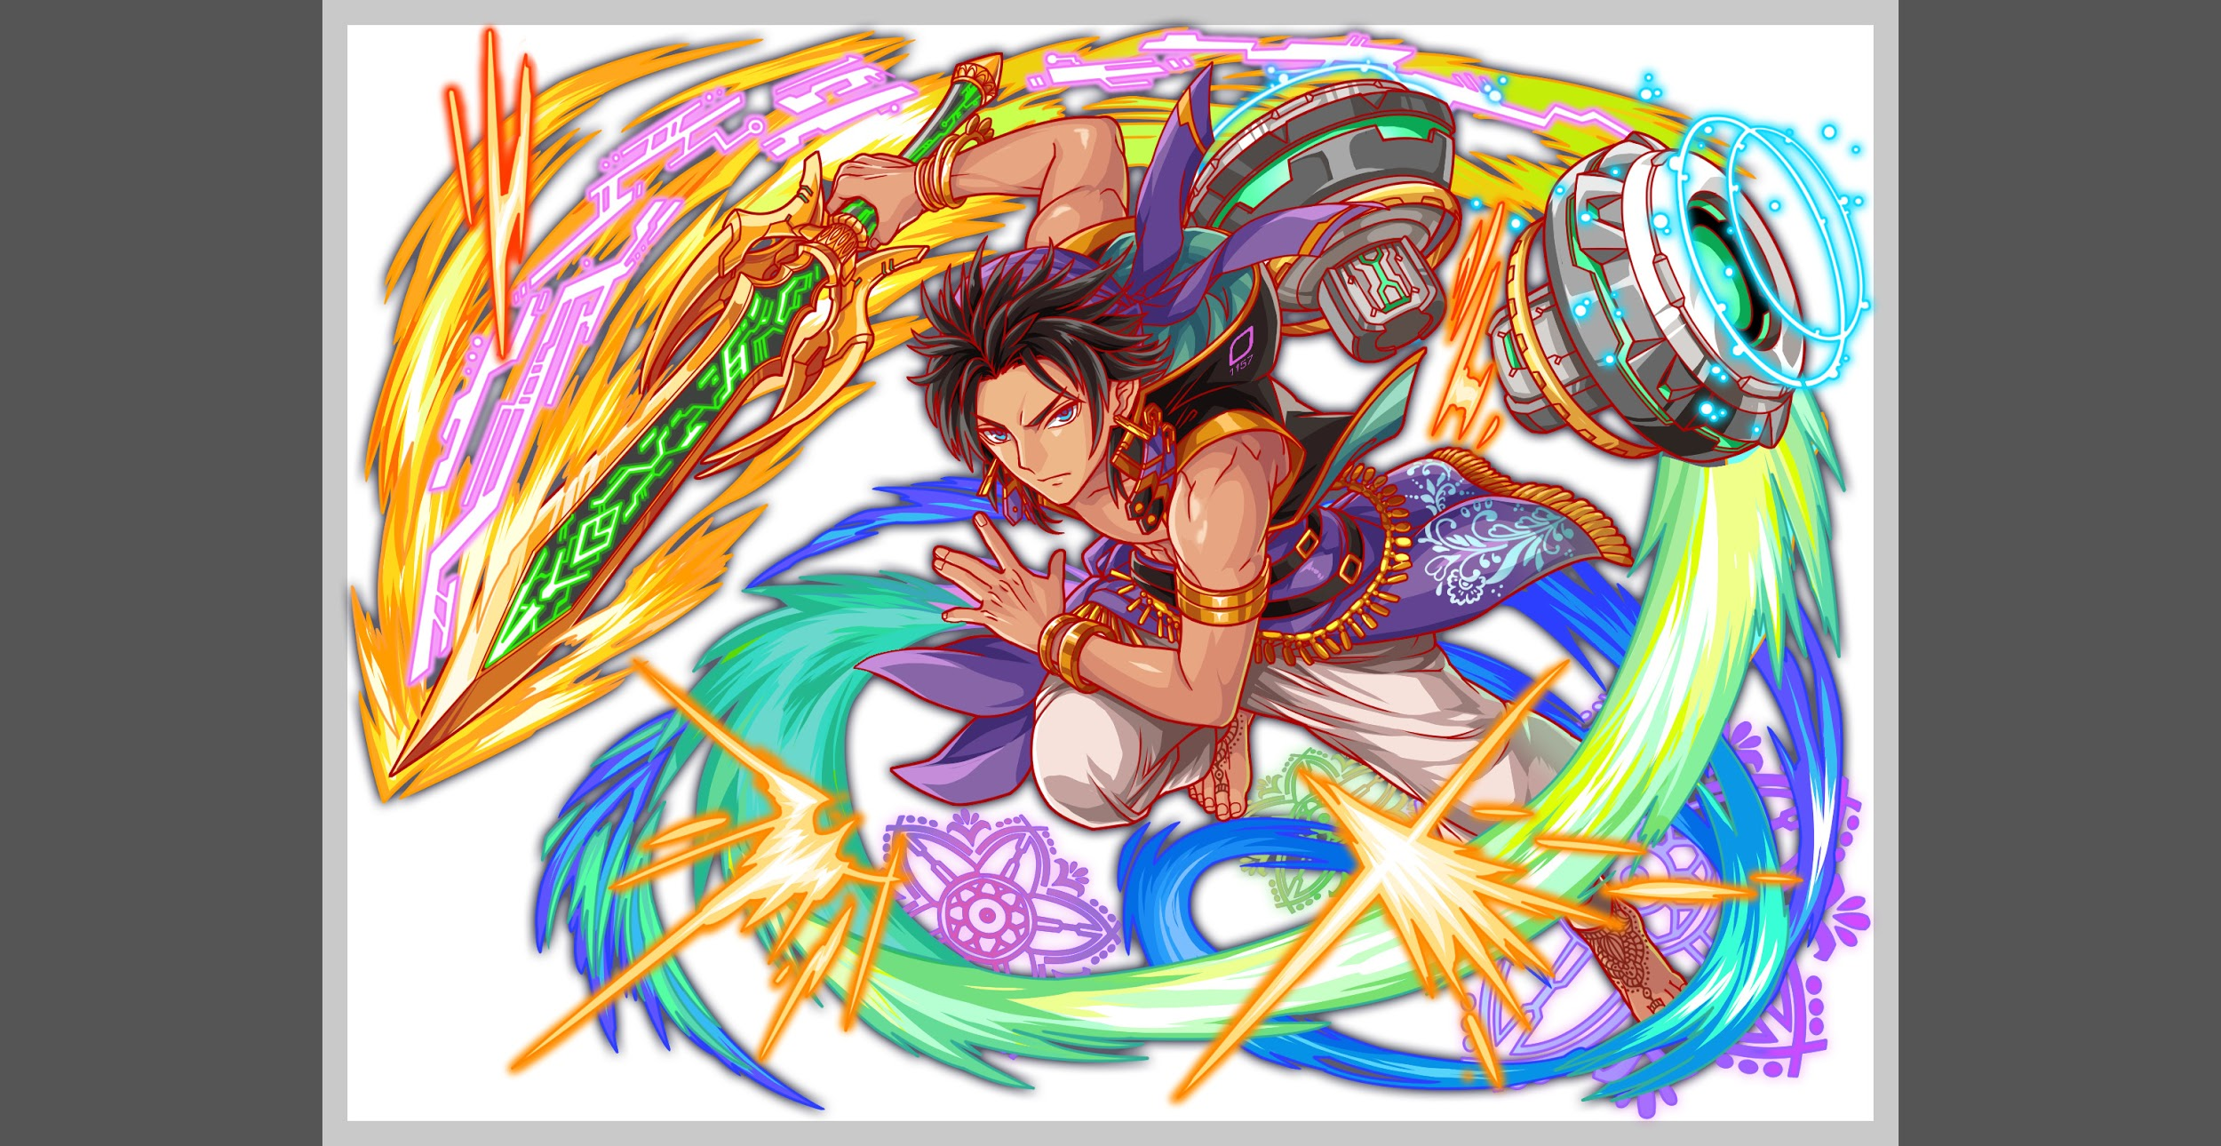
 |  | ラベル | ユニット名 | 概要コメント
 |  | SS(Level:99) | インドラ | 赤パネルを黄色パネルに変換 緑パネル吸収して単体に特大ダメージ（仮
 |  | S(Level:99) | ヨミ | SCパネルを2つ生成+2ターン種族ゴッドの攻撃力特大UP
 |  | S(Level:99) | アストライヤー | 単体に黄属性の超大ダメージ攻撃+HPを大回復+1ターン黄属性の攻撃力を超大UP
 |  | SSS(Level:99) | フーリエ/ハーシェル

 | フロア構成

 |  | フロア１
 |  | 登場ユニット | 攻撃力 | 概要・行動パターン
 |  | サラスヴァティR5 speed1 | 6000 | 開幕セリフ「ブラフマー…どうしたのかしら」 [彼、最近おかしいの…] ・2ターンごとに全体マシンキラー（〇〇の試練、などのスキル名で味方アピール） ・中確率で二連続攻撃 死亡時セリフ「あなた強いのね…」[彼のこと、お願いするわね…]（逃走エフェクト）

 |  | フロア2
 |  | 登場ユニット | 攻撃力 | 概要・行動パターン
 |  | シルベール speed2 | 7000 | 開幕・赤パネルは80％プロテクトしてドロップする 中確率で4個ランダムプロテクト＋全体攻撃 HP50%以下で攻撃力UP＋黄以外キラー(全体)
 |  | リリアンブルー speed1 | 7000 | 開幕・緑パネルは80％プロテクトしてドロップする 偶数ターンで赤パネルを吸収して攻撃 HP50%以下で全体3ターンスキルバインド

 |  | フロア3
 |  | 登場ユニット | 攻撃力 | 概要・行動パターン
 |  | サラスヴァティ speed1 | （攻撃しない） | 開幕セリフ「こっちよ」[彼はこの先に居るわ] 初手、1ターンで削ったHPに応じて有利な効果を付与 2ターン目、自殺スキル「やめて…ブラフマー！」
 |  | 2ゲージ目 ブラフマーR5 speed1 | 9000 | 開幕セリフ「あれ、おかしいなー」「サラを修復したつもりが…」 クリティカル＋ランダムプロテクト(15個)、吸収攻撃を交互に行う （以下スキルセリフメモ） 「ぐっ…頭が痛い…」 「修復って…なんだっけ？」 「デリート済み？なにこれ？」「サラって誰だっけ…」 死亡時は逃走エフェクト | 進撃の巨人式、ゲージ切り替えでキャラ交代演出

 |  | フロア4
 |  | 登場ユニット | 攻撃力 | 概要・行動パターン
 |  | クラーケンR5 speed2 | 10000 | 開幕状態異常無効＋2ターン暗闇 高確率で青パネルプロテクト 中確率で青パネル吸収攻撃

 |  | フロア5
 |  | 登場ユニット | 攻撃力 | 概要・行動パターン
 |  | ブラフマーR5（1ゲージ目) speed1 | 9000 | 開幕・全ての属性パネルは90％プロテクト状態でドロップ＋状態異常無効 初手、3ターンウィルス 偶数ターンで赤・緑パネル吸収攻撃 HP50%以下で攻撃力50%DOWN
 |  | ブラフマーR6（2ゲージ目） speed1 | 13000 | 開幕・状態異常無効 ①永続防御力5000UP ②ボムパネル複数個生成 ③1ターン攻撃力50%DOWN ④ボムパネル複数個生成 ⑤50％グラビティ ルシファー3ゲージ目式のターン数＋HPの制限があり、失敗するとクリティカル（即死ではない） 想定PTでも2回は受けるよう調整する。 死亡時セリフ「ああ…ありがとう…！」[サラを治してあげなきゃ…！] | プロテクトブレイクがないとボムを有効活用できず、クリアが難しい。

